Eyðublað - Áhættumat
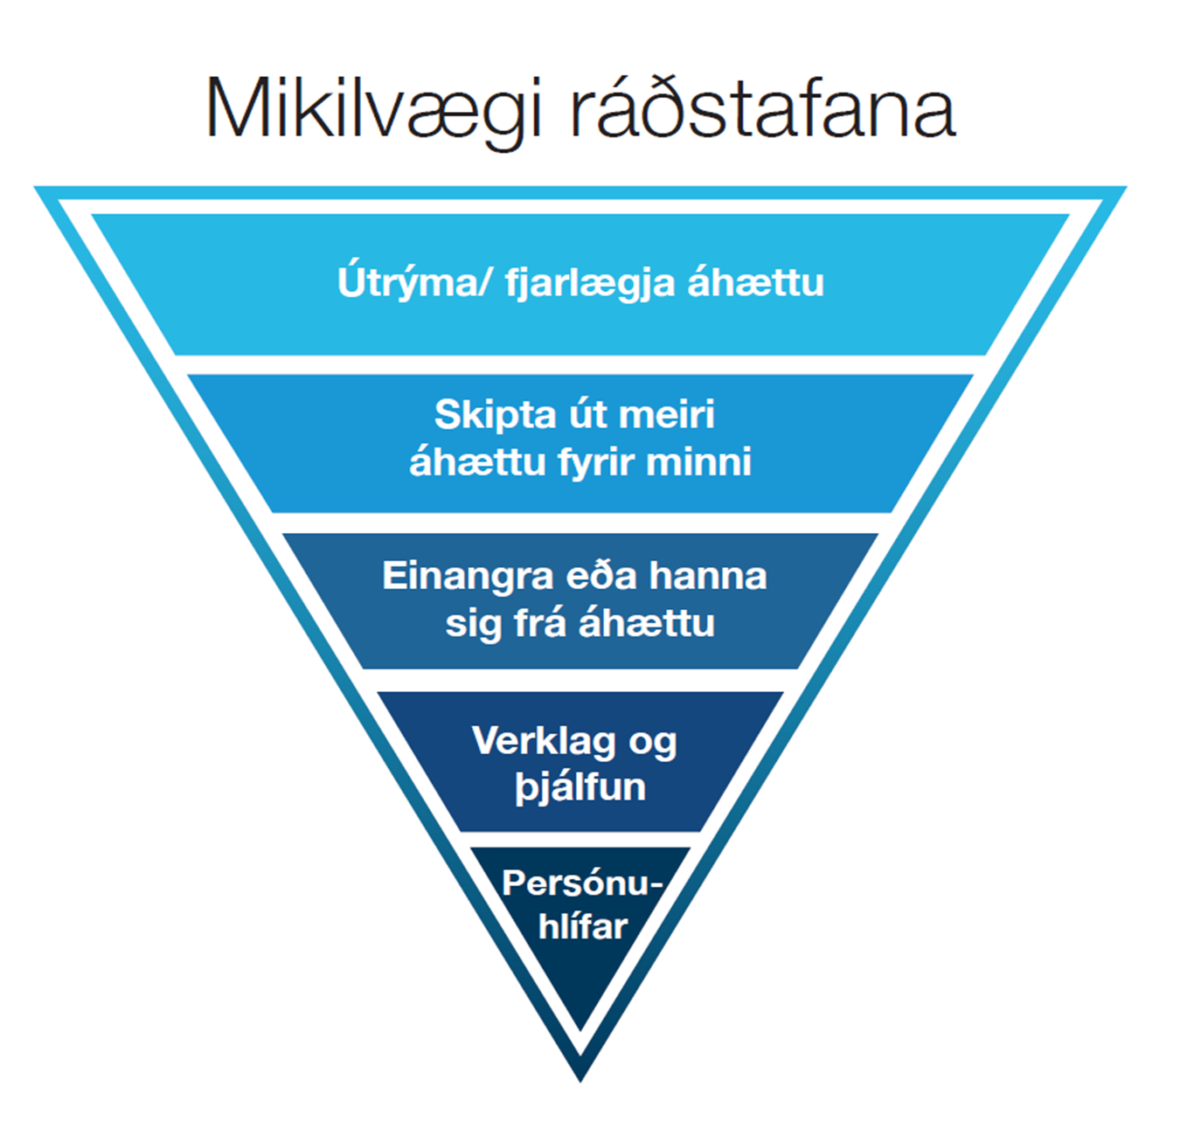
Áhættumat: |  |  | Persónuhlífar við verkið:
Ábyrgð:
Þátttakendur:
Dagsetning: |  |  |  |  |  |  |  | -3
VERKÞÁTTUR | HÆTTA | ATBURÐUR | ORSAKIR | RÁÐSTAFANIR | AFLEIÐINGAR | LÍKUR | Nokkur áhætta | FREKARI RÁÐSTAFANIR

Mikilvægi ráðstafana


Áhættufylki
ÁHÆTTUFYLKI
AFLEIÐINGAR |  |  | LÍKUR
 | Heilbrigði (Andlegt, líkamlegt og/eða félagslegt) | Persónuöryggi | Gerist sjaldnar en á 100 ára fresti. | Gerist á 10-100 ára fresti. | Gerist á 1-10 ára fresti. | Gerist 1-2 sinnum á ári. | Gerist oftar en 2 sinnum á ári.
 |  |  | 1. Mjög ólíklegt | 2. Ólíklegt | 3. Hugsanlegt | 4. Líklegt | 5. Mjög líklegt
Óásættanleg áhætta. Nauðsynlegt að grípa til frekari ráðstafana.
1. Mjög miklar | Fjölda dauðsföll eða alvarleg veikindi/meiðsl sem veldur óvinnufærni fjölda manns. | Fjöldi dauðsfalla eða varanlegur skaði fjölda manns. | Mikil áhætta | Óásættanleg áhætta | Óásættanleg áhætta | Óásættanleg áhætta | Óásættanleg áhætta
Mikil áhætta. Taka til athugunar og meta í hverju tilfelli fyrir sig hvort grípa skuli til frekari ráðstafana.
2. Miklar | Dauðsfall eða óafturkræfar afleiðingar á heilbrigði. Afleiðingar sem geta valdið óvinnufærni. Viðvarandi krónískt ástand og/eða mjög alvarleg skammtíma áhrif. | Dauðsfall eða óafturkræfur skaði (starfsmaður mætir ekki aftur til vinnu) hjá einum eða fleiri einstaklingum. | Mikil áhætta | Mikil áhætta | Óásættanleg áhætta | Óásættanleg áhætta | Óásættanleg áhætta
Nokkur áhætta. Taka til athugunar og meta í hverju tilfelli fyrir sig hvort grípa skuli til frekari ráðstafana.
Nokkur áhætta. Taka til athugunar og meta í hverju tilfelli fyrir sig hvort grípa skuli til frekari ráðstafana.
3. Miðlungs | Alvarlegar, afturkræfar afleiðingar á heilbrigði sem í flestum tilvikum felur í sér vinnutap. | Fjarveruslys/alvarlegt slys, afturkræf meiðsli eða minniháttar óafturkræf örorka hjá einum eða fleirum einstaklingum. Felur í sér vinnutap. | Nokkur áhætta | Nokkur áhætta | Mikil áhætta | Mikil áhætta | Óásættanleg áhætta
Lítil áhætta. Ekki nauðsynlegt að grípa til frekari ráðstafana.
4. Litlar | Afturkræfar afleiðingar á heilbrigði sem í flestum tilfellum þarfnast aðhlynningar heilbrigðisstarfsfólks. | Skyndihjáparslys, afturkræf meiðsl sem þarfnast meðhöndlunar en hafa lítil eða engin áhrif á starfshæfni einstaklingsins. Þarfnast aðhlynningar heilbrigðisstarfsfólks í flestum tilfellum. | Lítil áhætta | Lítil áhætta | Nokkur áhætta | Mikil áhætta | Mikil áhætta
5. Mjög litlar | Minniháttar og afturkræfar afleiðingar á heilbrigði. | Minniháttar slys, skammtíma óþægindi eða einkenni. | Lítil áhætta | Lítil áhætta | Lítil áhætta | Nokkur áhætta | Nokkur áhætta

